sợi đơn

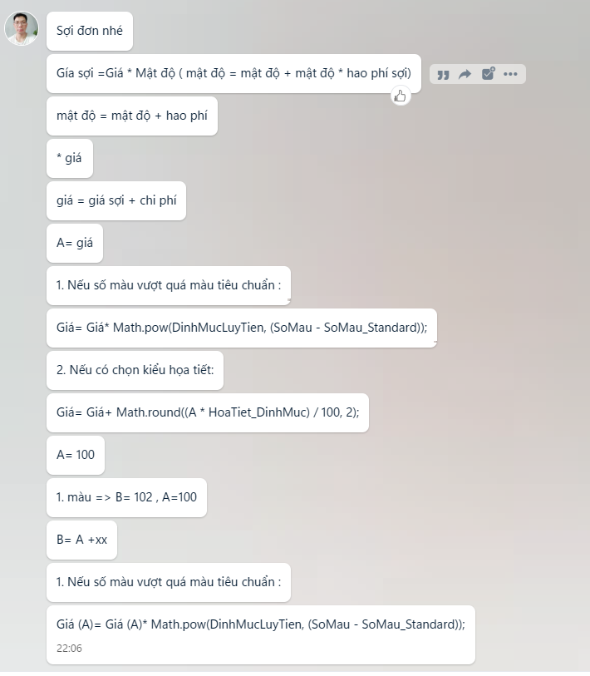



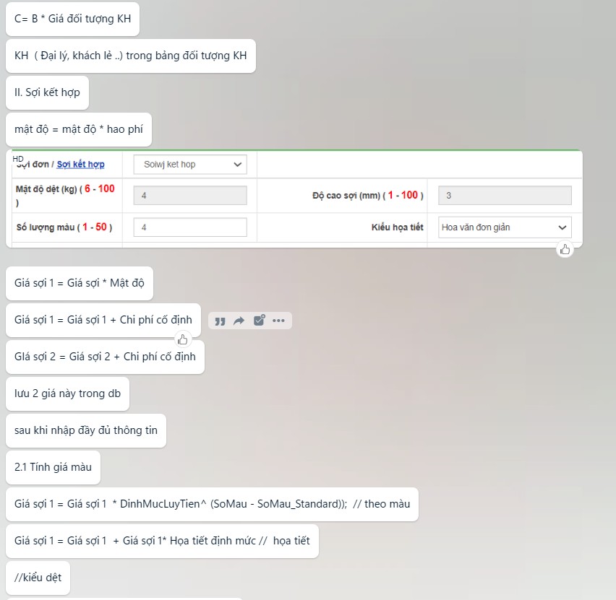
note | giá tua rua sẽ không cộng vào toltal cost (A)
 | tính giá turua = giá * định mức tính ra của sợi kết hợp

SỢI ĐƠN | giá sợi 1 = đơn giá sợi 1* mậ độ dệt * hao phí sợi | c1
 | giá sợi 1= c1+chi phí cố định | C2
 | giá =c2* định mức lũy tiến(SỢI ĐƠN)mũ(số màu - số màu tc) | C3
 | giá = C3+C2* họa tiết định mức | C4 | (A)
tua rua | giá = C4 +giá tua rua *chiều dài tua rua
 |  |  | (B)
note | tính C3 khi số màu input > số màu tiêu chuẩn

SỢI KẾT HỢP
 | giá sợi 1 = đơn giá sợi 1* mậ độ dệt * hao phí sợi | c1
 | giá sợi 1= c1+chi phí cố định | C2
sl màu | giá =c2* định mức lũy tiến(sợi kết hợp)mũ(số màu - số màu tc) | C3
 | C3.1 ,C3.2,…C3.n
họa tiết | giá = C3+c2* họa tiết định mức | C4 | theo từng sợi riêng biệt

 | C4.1, C4.2….
 | tổng giá sợi 1 | A1
 | tổng giá sợi 2 | A2

 | total cost = a1*% SỢI 1 + a2* % SỢI A2 | A

 | Định mức lũy tiến của sợi KH =
 | A=(a1*%sợi1+A2+…An)
 | B= a1*% SỢI 1*Đm sợi 1 + a2* % SỢI A2*ĐM2

Sợi kết hợp
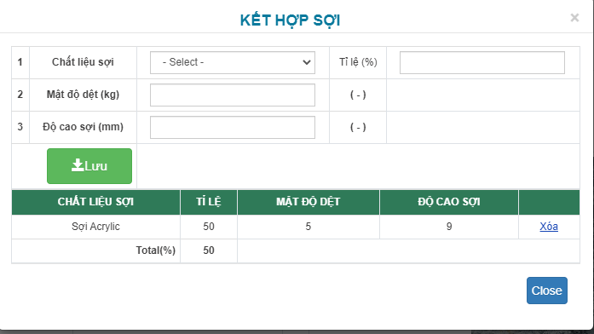
 |  |  |  |  |  |  |  |  |  |  | INPUT
 | TT | Loại sợi | Định mức luỹ tiến | Số màu tiêu chuẩn | Số màu nhập tính giá | Màu chênh | Tỷ lệ % màu | Số lượng màu chênh cho từng loại
 |  |  | Trong dữ liệu cài đặt | Trong dữ liệu cài đặt | Input thông tin trong bảng kết hợp sợi
 | 1 | Sợi A1 | 1.10 | 4 | 2 | - | 0.15 | 1.12 | 1.23
 | 2 | Sợi A2 | 1.20 | 5 | 3 |  | 0.23 | 1.67 | 2.01
 | 3 | Sợi A3 | 1.30 | 6 | 3 |  | 0.23 | 1.67 | 2.18
 | 4 | Sợi A4 | 1.40 | 8 | 5 |  | 0.38 | 2.79 | 3.90
 |  | Trung bình | 1.25 | 5.75 |  |  |  |  | 9.31346
Sợi KH |  | Tổng |  |  | 13.00 | 7.25 | 100% | 7.25 | 1.28462
 |  |  |  |  |  | Số màu chênh |  |  | Định mức TB màu SKH(j10)
 |  |  |  |  |  | T1 |  |  | T2

 | Ví dụ cụ thể |  |  |  |  |  |  |  |  | Thêm input số lượng màu vào form trên
 |  |  | Nhập dữ liệu |  |  |  |  |  |  | sau dó lấy tổng lượng màu hiển thị ra màn hình tính giá
 |  |  | Chi phí sợi (đã tính ra khi nhập số kg sợi yêu cầu dệt) | Số màu yêu cầu dệt |  |  |  |  | Total cost cho m2 chưa bao gồm các ++ khác | ràng buộc: khi nào thì cần tính C3 khi tổng số màu input > trung bình màu tiêu chuẩn của các sợi | th1
 |  | Sợi A1 | 500,000 |  |  |  |  |  |  | nếu tổng số màu input < tb màu tiêu chuẩn & có sợi input vào > màu tiêu chuẩn thì: | th2
 |  | Sợi A2 |  |  |  |  |  | C3= | C2 * định mức ^ số màu chênh | chỉ tính c3 cho sợi có input > màu tiêu chuẩn giống sợi đơn
 |  | Sợi A3 |  |  |  |  |  |  |  | tổng màu input <= tb tiêu chuẩn và không có giá trị input > tiêu chuẩn | th3
 |  | Sợi A4 |  |  |  |  |  |  |  | Trường hợp 1
 |  |  | 500,000.00 |  |  |  |  |  |  | C3.1 = C2.1 * T2^ T1
 |  |  |  |  |  |  |  |  |  | C3.2 = C2.2 * T2 * T1
 |  | C3= | 3,073,088.84 |  |  |  |  |  |  | C3.3
 |  |  |  |  |  |  |  |  |  | C3.4
 |  |  |  |  |  |  |  |  |  | C3.5
 |  |  |  | Số màu tiêu chuẩn | Số màu nhập tính giá |  |  |  |  | Trường hợp 2
 |  |  |  | Trong dữ liệu cài đặt | Input thông tin trong bảng kết hợp sợi |  |  |  |  | C3.1 = C2.1
 |  |  | Sọi A1 | 20 | 1 |  |  |  |  | ….C3.3= C2.3
 |  |  | Soi A2 | 4 | 10 | 6.00 |  |  |  | C3.4 = C2.4 * định mức lũy tiến sợi 4 ^số màu chênh lệch sợi 4
 |  |  |  |  | -
 |  |  |  |  | - |  |  |  |  | Trường hợp 3
 |  |  |  | 12.00 | 11.00 |  |  |  |  | không cần tính c3, lấy C3= C2 luôn

 |  |  |  | 20.00 | 10.00 |  |  |  |  | giá tua rua sẽ không cộng vào toltal cost (A)
 |  |  |  | 4.00 | 1.00 |  |  |  |  | tính giá turua = giá * định mức trung bình cửa từng sợi tham gia
 |  |  |  | 12.00 | 11.00

